关系图
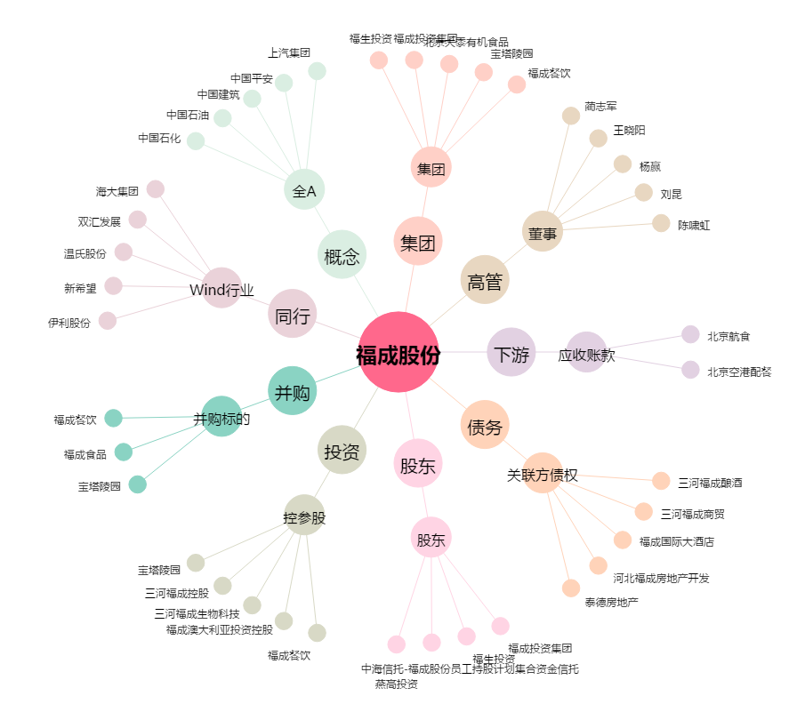
福成股份[600965.SH] - 关系概览图

